画面layout
管理操作履歴 詳細設計書
画面ID：SEC-06 ｜ 版：0.1 ｜ 文書番号：06
項目番号は項目定義・処理一覧と対応する。本人・IP・招待・認証器は表示用データ又は伏字。
全体画面 ／ 実画面レイアウト

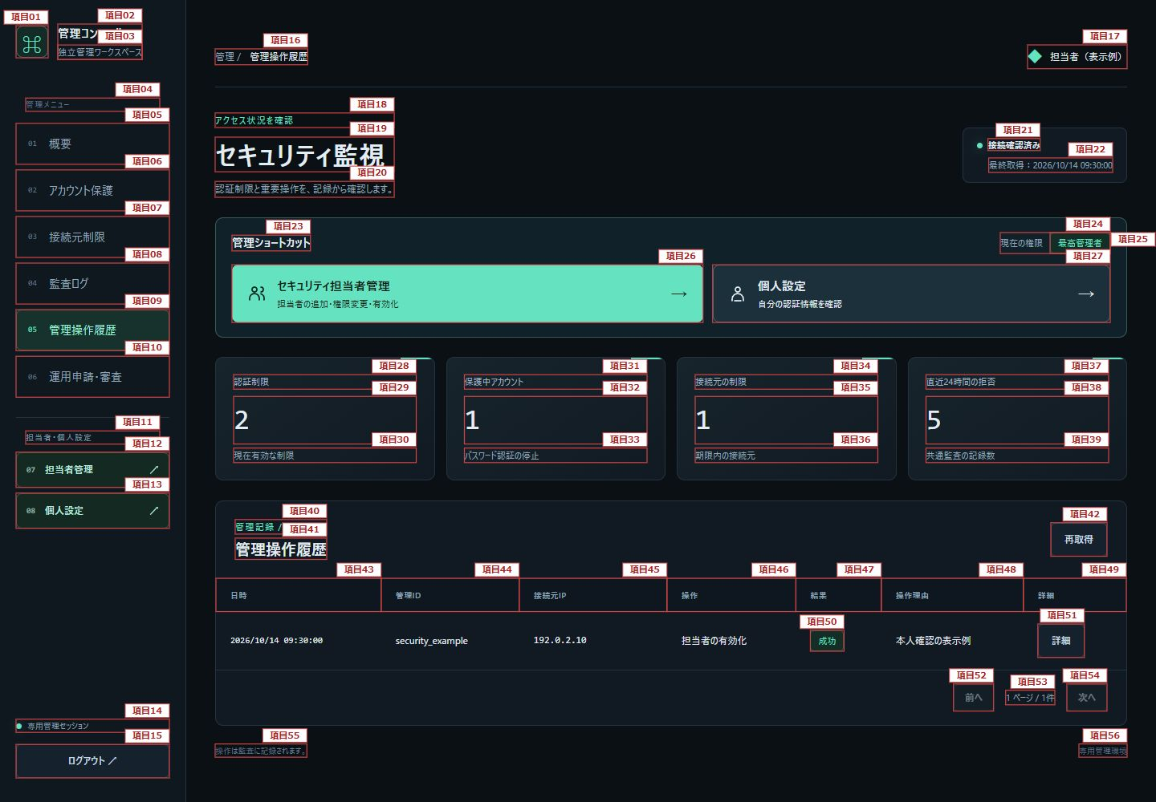

図1：項目1～56

アクセス証跡詳細（展開表示） ／ 実画面レイアウト

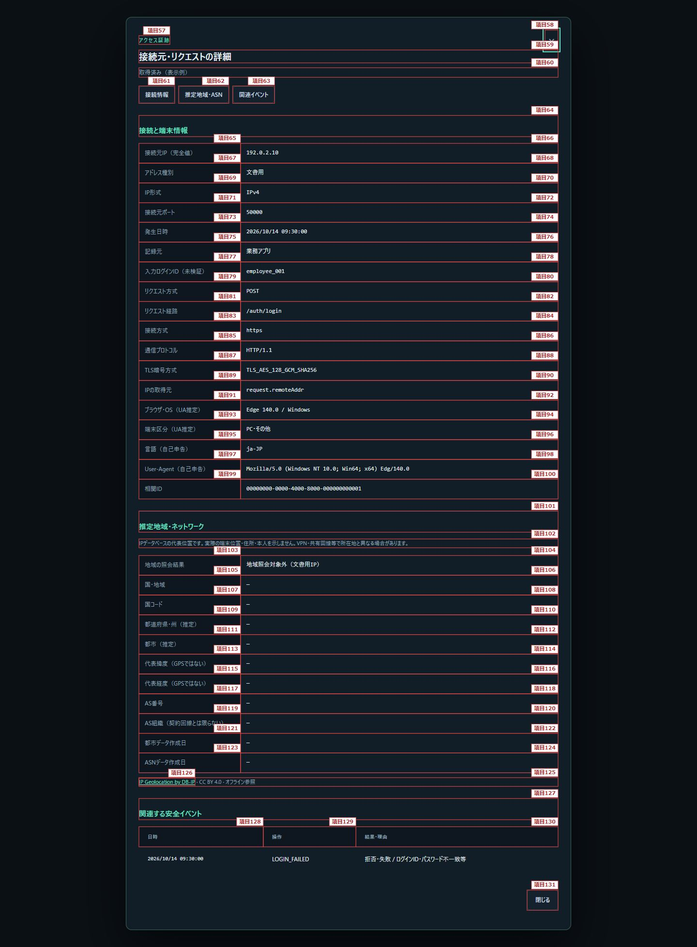

図2：項目57～131

